sheet1
序号 | 项目 | 材质要求 | 样式 | 规格要求 | 数量 | 生产厂家 | 规格型号 | 省标价格或经销价格（非招标报价）
1 | 折叠沙发床 | 款式相近，面料：颜色可选，优质环保西皮；辅料：PU高密度海绵，软硬适中，不变形，海绵密度≥45kg/m³，蛇簧和尼龙带穿插编织，φ5mm高强度S形弹簧同高弹力绷带，金属件无脱层、裂缝；高弹海绵靠背，速回弹率45%。可放倒作为沙发床 |  | 800*780*1800 | 11
2 | 沙发椅 | 颜色：咖啡色 皮质：超柔软亲肤，防水易洁，环保无毒，抗酸耐腐，咖啡色西皮 海绵：高密度高回弹原棉 木板：18MM厚双层环保弯板 扶手：自主开模精抛光实心铝合金 弓形架：管壁2.0厚内套1.8套管，表面电镀处理 | 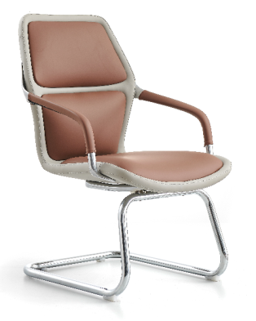 | 700*590*600 | 10
3 | 简易电脑桌 | 颜色枫木色，简约大气的设计理念，桌面采用级环保板材，隐藏式键盘架，桌上两侧带有走线孔，结实稳重。 | 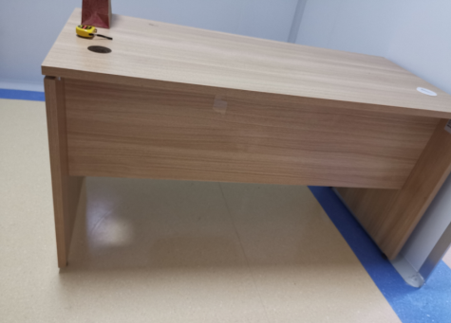 | 1400*850*750 | 4
4 | 登记台 | 桌上白色烤漆台面，桌下枫木色免漆板材，环保板材款式相近，桌下带有固定柜，桌面带有走线孔方便走线. | 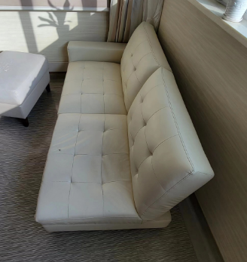 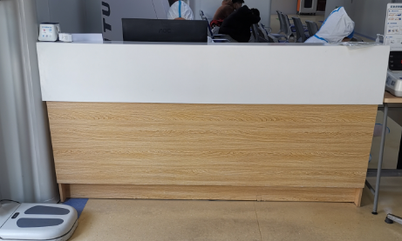 | 2000*700*1060 | 1
5 | 接种台 | 颜色枫木色，简约大气的设计理念，桌面采用环保板材，隐藏式键盘架，桌上两侧带有走线孔，结实稳重。 |  | 1400*850*750 | 2
6 | 办公椅 | 靠背：全新进口PP，一体注塑成型，环保防火，带腰靠 海绵：高密度回弹海棉 扶手：固定扶手，侧面带银色装饰条 底盘：逍遥原位锁定底盘 气杆：100#下沉6公分气杆 椅脚：320尼龙脚，静压测试1136KG以上，静压两分钟 椅轮：∮60mm尼龙轮 | 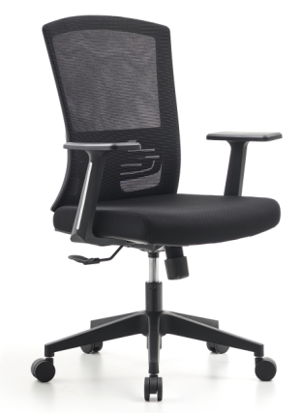 | 660*580*950/1050 | 4
7 | 铝合金脚升降凳 | 椅面黑色，防静电发泡材质；SGS认证3级安全气杆，加粗加厚托盘，铝合金固定脚 | 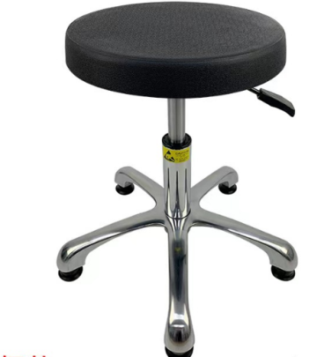 | φ340*(440-570) | 4
8 | 3人位等候椅 | 椅面颜色为绿色，横梁加固加厚方状钢管，防腐防锈，承重超500KG，优质海绵填充冷轧钢椅面，扶手和脚采用加厚板材拉伸成型。 | 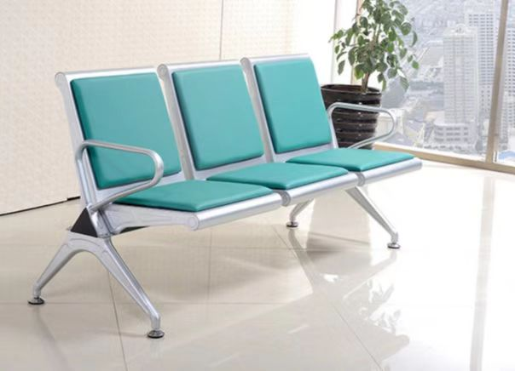 | 1750*650*780 | 24

